Quad
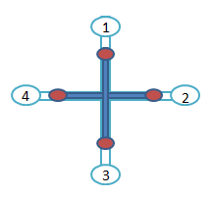

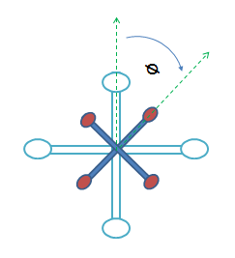
 |  | M1 |  | M2 |  | M3 |  | M4
 |  | Ө |  | Ө |  | Ө |  | Ө
Control Direction | Forward | 0.00 | -0.35 | 1.57 | 0.00 | 3.14 | 1.00 | -1.57 | 0.00
 | Right | -1.57 | 0.00 | 0.00 | -1.00 | 1.57 | 0.00 | -3.14 | 1.00
 | Backword | 3.14 | 1.00 | 4.71 | 0.00 | 6.28 | -1.00 | 1.57 | 0.00
 | Left | 1.57 | 0.00 | 3.14 | 1.00 | 4.71 | 0.00 | 0.00 | -1.00

Board Rotation(ᴓ) |  | 0.00 | rad
Relative Arm Length |  | 2
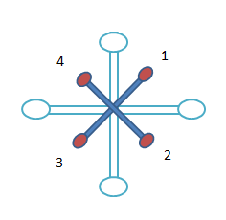

 |  | M1 |  | M2 |  | M3 |  | M4
 |  | Ө |  | Ө |  | Ө |  | Ө
Control Direction | Forward | 0.00 | -0.70 | 1.57 | 0.71 | 3.14 | 0.70 | -1.57 | -0.71
 | Right | -1.57 | -0.71 | 0.00 | -0.70 | 1.57 | 0.71 | -3.14 | 0.70
 | Backword | 3.14 | 0.70 | 4.71 | -0.71 | 6.28 | -0.71 | 1.57 | 0.71
 | Left | 1.57 | 0.71 | 3.14 | 0.70 | 4.71 | -0.71 | 0.00 | -0.70

Board Rotation(ᴓ) |  | 0.79 | rad

Octa
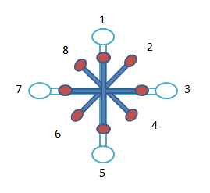
 |  | M1 |  | M2 |  | M3 |  | M4 |  | M5 |  | M6 |  | M7 |  | M8
 |  | Ө |  | Ө |  | Ө |  | Ө |  | Ө |  | Ө |  | Ө |  | Ө
Control Direction | Forward | 0.00 | -1.00 | 0.79 | -0.71 | 1.57 | 0.00 | 2.36 | 0.71 | 3.14 | 1.00 | -2.36 | 0.71 | -1.57 | 0.00 | -0.79 | -0.71
 | Right | -1.57 | 0.00 | -0.79 | -0.71 | 0.00 | -1.00 | 0.78 | -0.71 | 1.57 | 0.00 | -3.93 | 0.70 | -3.14 | 1.00 | -2.36 | 0.71
 | Backword | 3.14 | 1.00 | 3.93 | 0.71 | 4.71 | 0.00 | 5.50 | -0.71 | 6.28 | -1.00 | 0.78 | -0.71 | 1.57 | 0.00 | 2.36 | 0.71
 | Left | 1.57 | 0.00 | 2.36 | 0.71 | 3.14 | 1.00 | 3.93 | 0.71 | 4.71 | 0.00 | -0.79 | -0.70 | 0.00 | -1.00 | 0.79 | -0.71

Board Rotation(ᴓ) |  | 0.00 | rad

